Sheet1
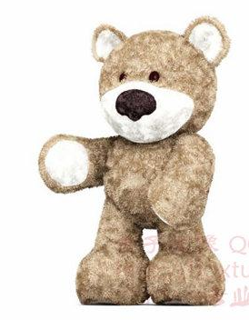
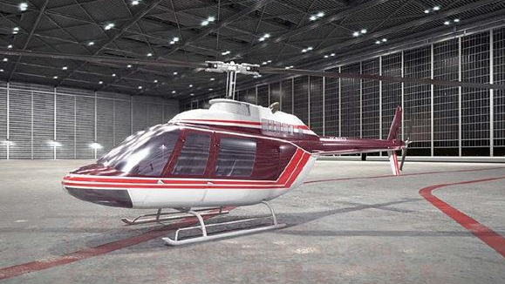
直接打印出图片，来

OK | 1 | 商店房间（OK）
手绘 | 2 | 货架（无）
OK | 3 | 物品（车、飞机、泰迪熊等）（OK） | ......
OK | 4 | 商店老板（模型和相应动作（睡觉，战立，转身等））（无）
删除 | 5 | 黑系魔法师（模型和必要动作）（无）删除
手绘 | 6 | 魔法棒（手工）

7、特效需求
Ok |  | a.物品选中标志（高亮方框OK）
 |  | b.物品移动拖尾粒子
 |  | c.魔法棒粒子
 |  | d.魔法棒挥动粒子
 |  | e.魔法击中粒子
 |  | f.黑暗NPC出场粒子（乌云密布+闪电）
 |  | g.礼品盒石化特效材质（无）
 |  | h.礼品盒石化消失材质粒子（无）
OK |  | i.烟花粒子
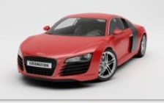
8、音效
 |  | a.物品移动拖尾粒子音效
 |  | b.击中物品音效
 |  | c.NPC出场音效
 |  | d.石化和石化消失音效
 |  | e.烟花爆炸音效
 |  | f.物品自身代表性音效（比如：车鸣笛声，飞机空中翱翔声，泰迪熊的声音）

